상품제안서
더마인드풀 3단 완전자동 암막 투톤 파스텔 양우산 | 상품코드: S46408

 |  |  |  |  |  |  | 02-713-8555 | www.synergygift.co.kr
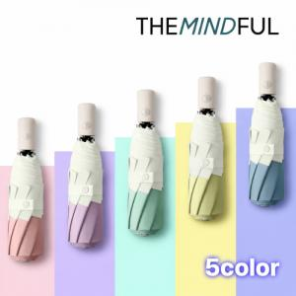

【상세/제작정보】

【인쇄/포장옵션】 | 실크, 레이저, 원단인쇄1도 / 포장지포장

【공급단가】 | 수량 | 100~ | 300~ | 500~ | 1,000~ | 3,000~
*VAT별도 | 단가 | 7,420원 | 6,980원 | 6,760원 | 6,430원 | 6,210원

【상품 URL】 | https://www.synergygift.co.kr:443/src/goods_detail.php?gdno=46408

